Phi chức năng_Trinh
STT | Tên | Expected results | Actual results | Ảnh minh chứng
1 | GUI dễ nhìn? | Có | Không | 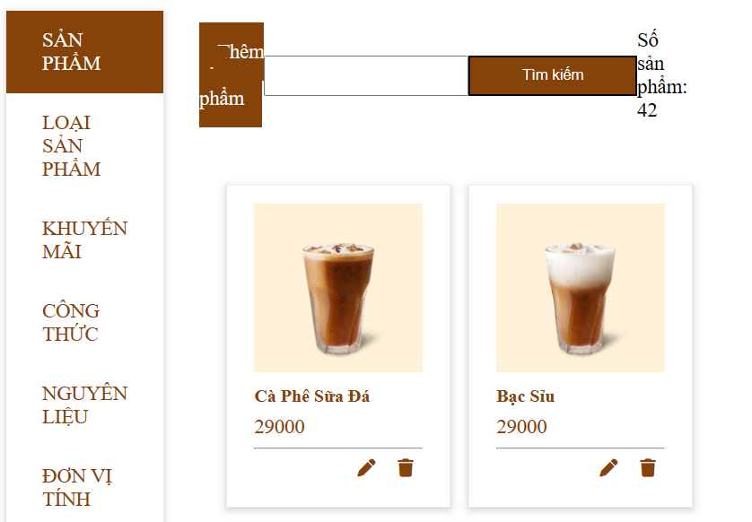

2 | Các chức năng có đáp ứng được thời gian phản hồi mong đợi đối với cơ sở dữ liệu có dữ liệu lớn? | Mong muốn có | Không

3 | Có tồn tại khóa trong bảng không hợp lệ? | Không | Không | 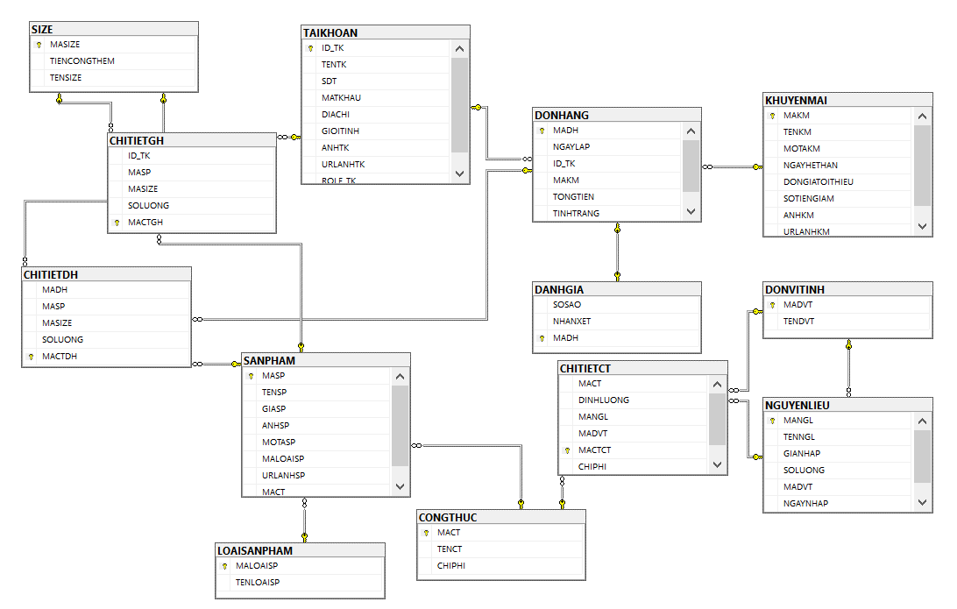

4 | Password có được mã hóa nhằm nâng cao tính bảo mật? | Có | Không | 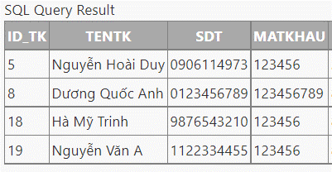
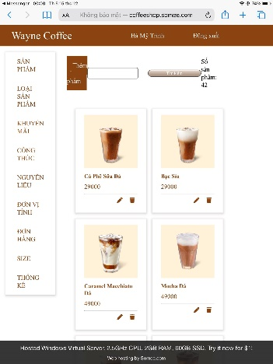
5 | Website có thể chạy được trên nhiều browser của các nền tảng, hệ điều hành khác nhau? | Có | Có

